02
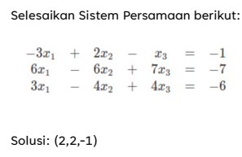
-3 | 2 | -1 | -1
6 | -6 | 7 | -7 |  | B2 + 2B1
3 | -4 | 4 | -6 |  | B3 + B1

-3 | 2 | -1 | -1
0 | -2 | 5 | -9
0 | -2 | 3 | -7 |  | B3-B2

-3 | 2 | -1 | -1 |  | X3 | -1
0 | -2 | 5 | -9 |  | X2 | 2
0 | 0 | -2 | 2 |  | X1 | 2

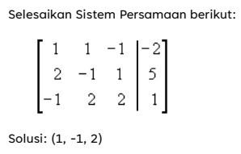
1 | 1 | -1 | -2 |  | B1+B2
2 | -1 | 1 | 5 |  | B2 + 2B3
-1 | 2 | 2 | 1 |  | B3+B1

3 | 0 | 0 | 3 |  | B1 /3
0 | 3 | 5 | 7 |  | B2- 5B3
0 | 3 | 1 | -1 |  | B3- B2

1 | 0 | 0 | 1
0 | -12 | 0 | 12 |  | B2 /-12
0 | 0 | -4 | -8 |  | B3 /-4

1 | 0 | 0 | 1 | X1
0 | 1 | 0 | -1 | X2
0 | 0 | 1 | 2 | X3

